BĐ u
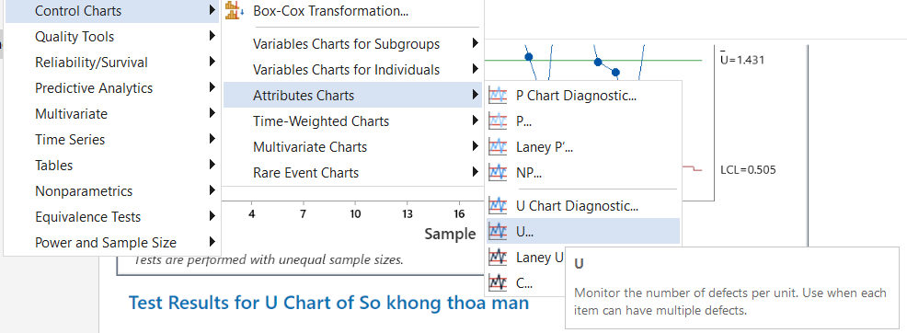
 |  |  |  | MAX |  | MIN
 |  |  |  | 3 |  | 0.39519245966
CH | So khong thoa man, c | Soá k.naïi, n | u | u_bar, u̅ | UCL | LCL | ͞x
1 | 36 | 27 | 1.33 | 1.43 | 2.12 | 0.74
$$u= \frac{c}{n}$$
2 | 32 | 15 | 2.13 | 1.43 | 2.36 | 0.50
3 | 38 | 36 | 1.06 | 1.43 | 2.03 | 0.83
$$\overline{u}=\frac{\sum{c}}{\sum{n}}$$
4 | 38 | 41 | 0.93 | 1.43 | 1.99 | 0.87
5 | 34 | 21 | 1.62 | 1.43 | 2.21 | 0.65
6 | 36 | 23 | 1.57 | 1.43 | 2.18 | 0.68
U$CL=\overline{u}+3∗ \sqrt{\frac{\overline{u}}{n}}$
7 | 36 | 21 | 1.71 | 1.43 | 2.21 | 0.65
8 | 33 | 16 | 2.06 | 1.43 | 2.33 | 0.53
9 | 36 | 33 | 1.09 | 1.43 | 2.06 | 0.81
$$LCL=\overline{u} − 3∗ \sqrt{\frac{\overline{u}}{n}}$$
10 | 34 | 35 | 0.97 | 1.43 | 2.04 | 0.82
11 | 38 | 26 | 1.46 | 1.43 | 2.14 | 0.73
12 | 38 | 42 | 0.90 | 1.43 | 1.99 | 0.88
13 | 38 | 40 | 0.95 | 1.43 | 2.00 | 0.86
14 | 33 | 35 | 0.94 | 1.43 | 2.04 | 0.82
15 | 36 | 25 | 1.44 | 1.43 | 2.15 | 0.71
U chart
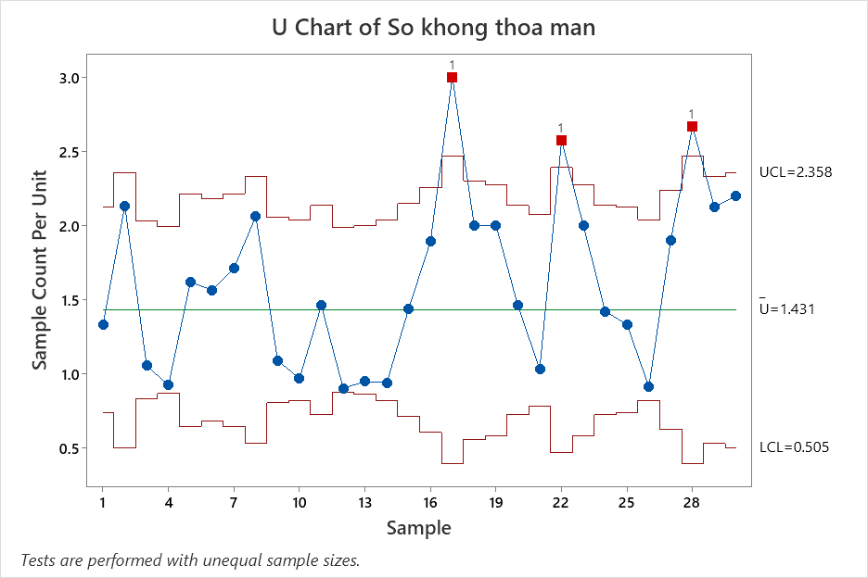
16 | 36 | 19 | 1.89 | 1.43 | 2.25 | 0.61
17 | 36 | 12 | 3.00 | 1.43 | 2.47 | 0.40
18 | 34 | 17 | 2.00 | 1.43 | 2.30 | 0.56
19 | 36 | 18 | 2.00 | 1.43 | 2.28 | 0.59
20 | 38 | 26 | 1.46 | 1.43 | 2.14 | 0.73
21 | 32 | 31 | 1.03 | 1.43 | 2.08 | 0.79
22 | 36 | 14 | 2.57 | 1.43 | 2.39 | 0.47
23 | 36 | 18 | 2.00 | 1.43 | 2.28 | 0.59
24 | 37 | 26 | 1.42 | 1.43 | 2.14 | 0.73
25 | 36 | 27 | 1.33 | 1.43 | 2.12 | 0.74
26 | 32 | 35 | 0.91 | 1.43 | 2.04 | 0.82
27 | 38 | 20 | 1.90 | 1.43 | 2.23 | 0.63
28 | 32 | 12 | 2.67 | 1.43 | 2.47 | 0.40
29 | 34 | 16 | 2.13 | 1.43 | 2.33 | 0.53
30 | 33 | 15 | 2.20 | 1.43 | 2.36 | 0.50

BĐ c
Tuaàn | Soá thö khieáu naïi (c) | C bar | UCL | LCL
1 | 27 | 22.93 | 37.3 | 8.6
2 | 15 | 22.93 | 37.3 | 8.6
3 | 36 | 22.93 | 37.3 | 8.6
5 | 21 | 22.93 | 37.3 | 8.6
$$\overline{c}= \frac{sum of subgroup occurrence}{number of subgroup }$$
6 | 23 | 22.93 | 37.3 | 8.6
7 | 21 | 22.93 | 37.3 | 8.6
8 | 16 | 22.93 | 37.3 | 8.6
$$\overline{c}=\frac{\sum{x_{i}}}{\sum{n}}$$
9 | 33 | 22.93 | 37.3 | 8.6
C Chart
10 | 35 | 22.93 | 37.3 | 8.6
U$CL=\overline{c}+3∗\sqrt{\overline{c}}$
11 | 26 | 22.93 | 37.3 | 8.6
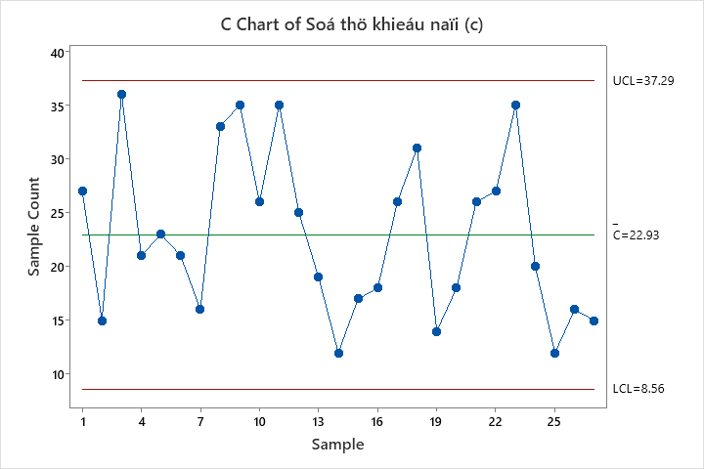
14 | 35 | 22.93 | 37.3 | 8.6
$$LCL=\overline{c} − 3∗\sqrt{\overline{c}}$$
15 | 25 | 22.93 | 37.3 | 8.6
16 | 19 | 22.93 | 37.3 | 8.6
17 | 12 | 22.93 | 37.3 | 8.6
18 | 17 | 22.93 | 37.3 | 8.6
19 | 18 | 22.93 | 37.3 | 8.6
20 | 26 | 22.93 | 37.3 | 8.6
21 | 31 | 22.93 | 37.3 | 8.6
22 | 14 | 22.93 | 37.3 | 8.6
23 | 18 | 22.93 | 37.3 | 8.6
24 | 26 | 22.93 | 37.3 | 8.6
25 | 27 | 22.93 | 37.3 | 8.6
26 | 35 | 22.93 | 37.3 | 8.6
27 | 20 | 22.93 | 37.3 | 8.6
28 | 12 | 22.93 | 37.3 | 8.6
29 | 16 | 22.93 | 37.3 | 8.6
30 | 15 | 22.93 | 37.3 | 8.6

BĐ p
$$p= \frac{subgroup defect count}{subgroup size}$$
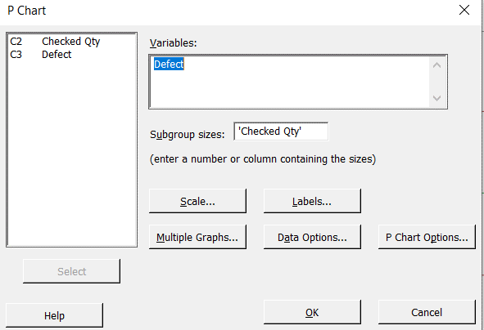
A1 | 250 | 42 | 17% | 23% | 16% | 9%
A2 | 250 | 55 | 22% | 23% | 16% | 9%
A3 | 250 | 51 | 20% | 23% | 16% | 9%
$$\overline{p}=\frac{\sum{\text{the} \text{number} \text{of} \text{nonconformities} \text{in} \text{subgroup} \text{i}}}{\sum{ \text{the} \text{size} \text{of} \text{subgroup} \text{i}}}$$
$$\overline{p}=\frac{\sum{x(i)}}{\sum{ \text{n}}}$$
A4 | 315 | 46 | 15% | 22% | 16% | 10%
A5 | 315 | 61 | 19% | 22% | 16% | 10%
A6 | 315 | 39 | 12% | 22% | 16% | 10%
U$CL=\overline{u}+ 3∗ \sqrt{\frac{\overline{p} ∗(1−\overline{p})}{n}}$
A7 | 315 | 44 | 14% | 22% | 16% | 10%
A8 | 250 | 41 | 16% | 23% | 16% | 9%
A9 | 250 | 51 | 20% | 23% | 16% | 9%
$$LCL=\overline{u} − 3∗ \sqrt{\frac{\overline{p} ∗(1−\overline{p})}{n}}$$
A10 | 500 | 88 | 18% | 21% | 16% | 11%
A11 | 500 | 101 | 20% | 21% | 16% | 11%
A12 | 500 | 101 | 20% | 21% | 16% | 11%
p chart of Defect
A13 | 500 | 40 | 8% | 21% | 16% | 11%
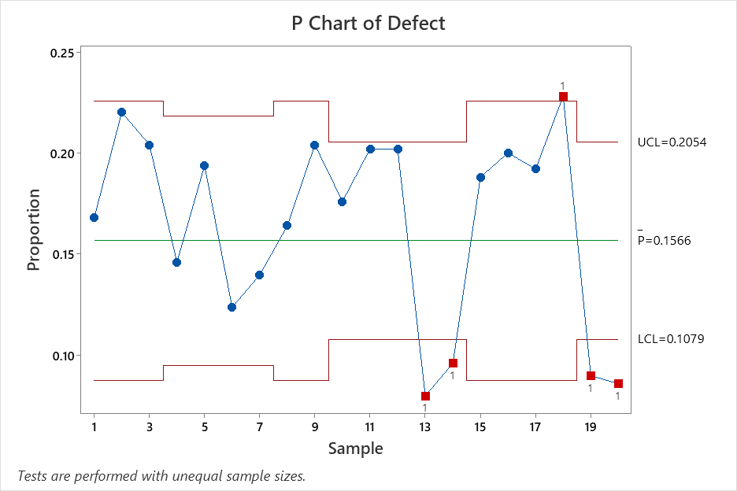
A14 | 500 | 48 | 10% | 21% | 16% | 11%
A15 | 250 | 47 | 19% | 23% | 16% | 9%
A16 | 250 | 50 | 20% | 23% | 16% | 9%
A17 | 250 | 48 | 19% | 23% | 16% | 9%
A18 | 250 | 57 | 23% | 23% | 16% | 9%
A19 | 500 | 45 | 9% | 21% | 16% | 11%
A20 | 500 | 43 | 9% | 21% | 16% | 11%

BĐ np
$$p= \frac{subgroup defect count}{subgroup size}$$
np Chart
$$\overline{p}=\frac{\sum{x(i)}}{\sum{ \text{n}}}$$
 |  |  | p0
 |  |  | 0.1105
Mẫu | n | npi | p | LCL | CL | UCL
$$\overline{p}=\frac{\sum{\text{the} \text{number} \text{of} \text{nonconformities} \text{in} \text{subgroup} \text{i}}}{\sum{ \text{the} \text{size} \text{of} \text{subgroup} \text{i}}}$$
1 | 200 | 8 | 0.04 | 0.043994069813 | 0.1105 | 0.17700593019
2 | 200 | 15 | 0.075 | 0.043994069813 | 0.1105 | 0.17700593019
3 | 200 | 32 | 0.16 | 0.043994069813 | 0.1105 | 0.17700593019
U$CL=\overline{u}+ 3∗ \sqrt{\frac{\overline{p} ∗(1−\overline{p})}{n}}$
4 | 200 | 24 | 0.12 | 0.043994069813 | 0.1105 | 0.17700593019
5 | 200 | 21 | 0.105 | 0.043994069813 | 0.1105 | 0.17700593019
6 | 200 | 35 | 0.175 | 0.043994069813 | 0.1105 | 0.17700593019
$$LCL=\overline{u} − 3∗ \sqrt{\frac{\overline{p} ∗(1−\overline{p})}{n}}$$
7 | 200 | 12 | 0.06 | 0.043994069813 | 0.1105 | 0.17700593019
8 | 200 | 19 | 0.095 | 0.043994069813 | 0.1105 | 0.17700593019
9 | 200 | 27 | 0.135 | 0.043994069813 | 0.1105 | 0.17700593019
10 | 200 | 12 | 0.06 | 0.043994069813 | 0.1105 | 0.17700593019
11 | 200 | 17 | 0.085 | 0.043994069813 | 0.1105 | 0.17700593019
12 | 200 | 26 | 0.13 | 0.043994069813 | 0.1105 | 0.17700593019
13 | 200 | 21 | 0.105 | 0.043994069813 | 0.1105 | 0.17700593019
14 | 200 | 32 | 0.16 | 0.043994069813 | 0.1105 | 0.17700593019
15 | 200 | 18 | 0.09 | 0.043994069813 | 0.1105 | 0.17700593019
16 | 200 | 29 | 0.145 | 0.043994069813 | 0.1105 | 0.17700593019
17 | 200 | 12 | 0.06 | 0.043994069813 | 0.1105 | 0.17700593019
18 | 200 | 34 | 0.17 | 0.043994069813 | 0.1105 | 0.17700593019
19 | 200 | 25 | 0.125 | 0.043994069813 | 0.1105 | 0.17700593019
20 | 200 | 23 | 0.115 | 0.043994069813 | 0.1105 | 0.17700593019

BĐ Xbar - R
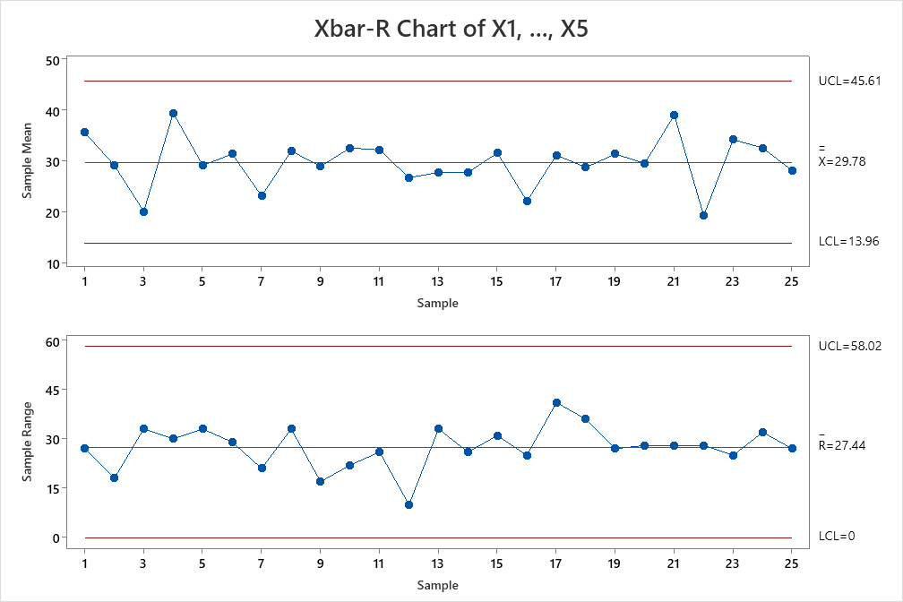
 |  |  |  |  |  |  |  | X_double | ̅R
 | 観察値 |  |  |  |  |  |  | 29.784 | 27.44
Maãu soá | X1 | X2 | X3 | X4 | X5 | A2 | 0.577 | 𝑋 ̅ (X bar- Mean) | R | CL-X-Bar | CL-R-Bar | UCL X -Bar | LCL X -Bar | UCL-R-Bar | LCL-R-Bar | Max (X1-X5) | Min (X1-X5)
1 | 47 | 32 | 44 | 35 | 20 | D4 | 2.114 | 35.60 | 27.00 | 29.78 | 27.44 | 45.62 | 13.95 | 58.01 | 0.00 | 47.00 | 20.00
2 | 19 | 37 | 31 | 25 | 34 | D3 | 0 | 29.20 | 18.00 | 29.78 | 27.44 | 45.62 | 13.95 | 58.01 | 0.00 | 37.00 | 19.00
3 | 19 | 11 | 16 | 11 | 44 |  |  | 20.20 | 33.00 | 29.78 | 27.44 | 45.62 | 13.95 | 58.01 | 0.00 | 44.00 | 11.00
4 | 29 | 29 | 42 | 59 | 38 |  |  | 39.40 | 30.00 | 29.78 | 27.44 | 45.62 | 13.95 | 58.01 | 0.00 | 59.00 | 29.00
5 | 28 | 12 | 45 | 36 | 25 |  |  | 29.20 | 33.00 | 29.78 | 27.44 | 45.62 | 13.95 | 58.01 | 0.00 | 45.00 | 12.00
6 | 40 | 35 | 11 | 38 | 33 |  |  | 31.40 | 29.00 | 29.78 | 27.44 | 45.62 | 13.95 | 58.01 | 0.00 | 40.00 | 11.00
7 | 15 | 30 | 12 | 33 | 26 |  |  | 23.20 | 21.00 | 29.78 | 27.44 | 45.62 | 13.95 | 58.01 | 0.00 | 33.00 | 12.00
8 | 35 | 44 | 32 | 11 | 38 |  |  | 32.00 | 33.00 | 29.78 | 27.44 | 45.62 | 13.95 | 58.01 | 0.00 | 44.00 | 11.00
9 | 27 | 37 | 26 | 20 | 35 |  |  | 29.00 | 17.00 | 29.78 | 27.44 | 45.62 | 13.95 | 58.01 | 0.00 | 37.00 | 20.00
10 | 23 | 45 | 26 | 37 | 32 |  |  | 32.60 | 22.00 | 29.78 | 27.44 | 45.62 | 13.95 | 58.01 | 0.00 | 45.00 | 23.00
11 | 28 | 44 | 40 | 31 | 18 |  |  | 32.20 | 26.00 | 29.78 | 27.44 | 45.62 | 13.95 | 58.01 | 0.00 | 44.00 | 18.00
12 | 31 | 25 | 24 | 32 | 22 |  |  | 26.80 | 10.00 | 29.78 | 27.44 | 45.62 | 13.95 | 58.01 | 0.00 | 32.00 | 22.00
13 | 22 | 37 | 19 | 47 | 14 |  |  | 27.80 | 33.00 | 29.78 | 27.44 | 45.62 | 13.95 | 58.01 | 0.00 | 47.00 | 14.00
14 | 27 | 32 | 12 | 38 | 30 |  |  | 27.80 | 26.00 | 29.78 | 27.44 | 45.62 | 13.95 | 58.01 | 0.00 | 38.00 | 12.00
15 | 25 | 40 | 24 | 50 | 19 |  |  | 31.60 | 31.00 | 29.78 | 27.44 | 45.62 | 13.95 | 58.01 | 0.00 | 50.00 | 19.00
16 | 7 | 31 | 23 | 18 | 32 |  |  | 22.20 | 25.00 | 29.78 | 27.44 | 45.62 | 13.95 | 58.01 | 0.00 | 32.00 | 7.00
17 | 38 | 0 | 41 | 40 | 37 |  |  | 31.20 | 41.00 | 29.78 | 27.44 | 45.62 | 13.95 | 58.01 | 0.00 | 41.00 | 0.00
18 | 35 | 12 | 29 | 48 | 20 |  |  | 28.80 | 36.00 | 29.78 | 27.44 | 45.62 | 13.95 | 58.01 | 0.00 | 48.00 | 12.00
19 | 31 | 20 | 35 | 24 | 47 |  |  | 31.40 | 27.00 | 29.78 | 27.44 | 45.62 | 13.95 | 58.01 | 0.00 | 47.00 | 20.00
20 | 12 | 27 | 38 | 40 | 31 |  |  | 29.60 | 28.00 | 29.78 | 27.44 | 45.62 | 13.95 | 58.01 | 0.00 | 40.00 | 12.00
21 | 52 | 42 | 52 | 24 | 25 |  |  | 39.00 | 28.00 | 29.78 | 27.44 | 45.62 | 13.95 | 58.01 | 0.00 | 52.00 | 24.00
22 | 20 | 31 | 15 | 3 | 28 |  |  | 19.40 | 28.00 | 29.78 | 27.44 | 45.62 | 13.95 | 58.01 | 0.00 | 31.00 | 3.00
23 | 29 | 47 | 41 | 32 | 22 |  |  | 34.20 | 25.00 | 29.78 | 27.44 | 45.62 | 13.95 | 58.01 | 0.00 | 47.00 | 22.00
24 | 28 | 27 | 22 | 32 | 54 |  |  | 32.60 | 32.00 | 29.78 | 27.44 | 45.62 | 13.95 | 58.01 | 0.00 | 54.00 | 22.00
25 | 42 | 34 | 15 | 29 | 21 |  |  | 28.20 | 27.00 | 29.78 | 27.44 | 45.62 | 13.95 | 58.01 | 0.00 | 42.00 | 15.00
Tham khảo
https://www.youtube.com/watch?v=p2jowBrHhXE&ab_channel=Minitab
$\overline{X}$=$\frac{sum of subgroup measurement}{subgroup size}$

X bar chart ${UCL}_{\overline{X}}=\overline{\overline{x}}+A_{2}∗R$
$${LCL}_{\overline{X}}=\overline{\overline{x}} −A_{2}∗R$$
R chart ${UCL}_{\overline{R}}$ = $D_{4} ∗R$
${LCL}_{\overline{R}}$ = $D_{3} ∗R$

$$A_{2}= \frac{3}{d_{2}∗\sqrt{n}}$$

BĐ Xbar - S
S chart
m |  |  | ∑(n)-m |  |  |  |  |  |  |  | ∑(n) | CLx | 458.36
20 |  |  |  |  |  |  |  |  |  |  | 200 | CLs | 10.56
 | Sample Value |  |  |  |  |  |  |  |  |  |  |  |  |  |  |  |  |  |  | Values for X bar-S chart
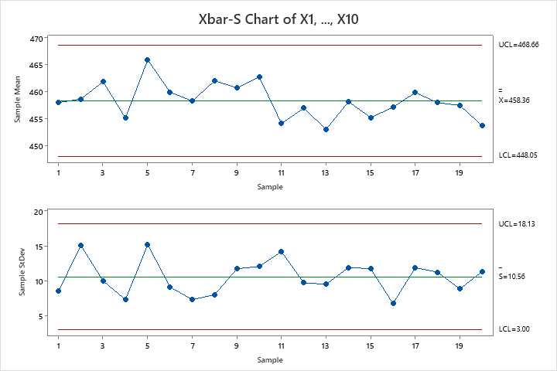
Day | Machine 1 | Machine 2 | Machine 3 | Machine 4 | Machine 5 | Machine 6 | Machine 7 | Machine 8 | Machine 9 | Machine 10 | n | 𝑋 ̅ (X bar- Mean) | SD | CL-X Double-Bar | CL-S-Bar | UCL X -Bar | LCL X -Bar | UCL-R-Bar | LCL-R-Bar | B4 | 1.72
1. | 463.1 | 445.1 | 460 | 459.9 | 464.9 | 456.6 | 458.3 | 471.2 | 458.1 | 442.9 | 10 | 458.01 | 8.51 | 458.36 | 10.56 | 468.66 | 448.06 | 18.13 | 3.00 | B3 | 0.28
2. | 481.1 | 455.4 | 470.4 | 454.8 | 449.2 | 472.1 | 426.6 | 457.7 | 465.8 | 453.5 | 10 | 458.66 | 15.07 | 458.36 | 10.56 | 468.66 | 448.06 | 18.13 | 3.00 | A3 | 0.98
3. | 453.4 | 449.8 | 468.4 | 471.5 | 459.7 | 460.6 | 463.6 | 482.5 | 455.5 | 453.6 | 10 | 461.86 | 9.98 | 458.36 | 10.56 | 468.66 | 448.06 | 18.13 | 3.00 | σx | 0.97
4. | 460.9 | 462.9 | 457.5 | 446.8 | 452.2 | 454.2 | 455.2 | 447.9 | 468 | 445.9 | 10 | 455.15 | 7.31 | 458.36 | 10.56 | 468.66 | 448.06 | 18.13 | 3.00
5. | 473.8 | 488.8 | 473.6 | 458.6 | 461.7 | 448.1 | 439.9 | 476.7 | 479.6 | 458.4 | 10 | 465.92 | 15.17 | 458.36 | 10.56 | 468.66 | 448.06 | 18.13 | 3.00
6. | 449.9 | 468.2 | 474.7 | 463.8 | 459.9 | 445.6 | 455.2 | 467.2 | 462.6 | 452.3 | 10 | 459.94 | 9.12 | 458.36 | 10.56 | 468.66 | 448.06 | 18.13 | 3.00
7. | 453.1 | 450.1 | 462.2 | 447.8 | 466.2 | 464.9 | 453.6 | 467.7 | 454 | 463.4 | 10 | 458.30 | 7.31 | 458.36 | 10.56 | 468.66 | 448.06 | 18.13 | 3.00
8. | 457.1 | 461.7 | 475.3 | 456.2 | 448.4 | 455.7 | 470.1 | 469 | 463.3 | 463.6 | 10 | 462.04 | 8.01 | 458.36 | 10.56 | 468.66 | 448.06 | 18.13 | 3.00
9. | 444.7 | 459.4 | 463.2 | 465.6 | 461.7 | 460.1 | 466.4 | 475 | 473.8 | 437.5 | 10 | 460.74 | 11.72 | 458.36 | 10.56 | 468.66 | 448.06 | 18.13 | 3.00
10. | 481.2 | 444.6 | 467.6 | 458.7 | 469.1 | 453.7 | 467.7 | 474.5 | 445.2 | 465 | 10 | 462.73 | 12.05 | 458.36 | 10.56 | 468.66 | 448.06 | 18.13 | 3.00
11. | 461.6 | 476.3 | 467.1 | 453.6 | 451 | 451.3 | 438.2 | 465.9 | 447.4 | 429 | 10 | 454.14 | 14.15 | 458.36 | 10.56 | 468.66 | 448.06 | 18.13 | 3.00
X bar
12. | 473.7 | 445.3 | 472.2 | 456.3 | 447.5 | 453.2 | 460.6 | 447.8 | 456.8 | 456.5 | 10 | 456.99 | 9.72 | 458.36 | 10.56 | 468.66 | 448.06 | 18.13 | 3.00
13. | 448.2 | 456.8 | 442.7 | 444.8 | 462.5 | 454.8 | 460.3 | 460.8 | 436.1 | 463.4 | 10 | 453.04 | 9.50 | 458.36 | 10.56 | 468.66 | 448.06 | 18.13 | 3.00
14. | 454.8 | 477.9 | 448.2 | 445.8 | 453.8 | 457 | 448.4 | 460.5 | 455 | 480.3 | 10 | 458.17 | 11.90 | 458.36 | 10.56 | 468.66 | 448.06 | 18.13 | 3.00
15. | 444 | 457.8 | 443.2 | 475.6 | 442 | 447.4 | 456.1 | 467.8 | 467 | 451.6 | 10 | 455.25 | 11.73 | 458.36 | 10.56 | 468.66 | 448.06 | 18.13 | 3.00
16. | 455 | 452.6 | 469.6 | 450.4 | 449.4 | 450.4 | 461.6 | 457.1 | 462.5 | 462.6 | 10 | 457.12 | 6.75 | 458.36 | 10.56 | 468.66 | 448.06 | 18.13 | 3.00
17. | 458.7 | 473.8 | 442.7 | 461 | 471.2 | 440.3 | 452.4 | 467.3 | 472.3 | 458.9 | 10 | 459.86 | 11.88 | 458.36 | 10.56 | 468.66 | 448.06 | 18.13 | 3.00
18. | 453.8 | 442.2 | 462 | 464 | 448.8 | 459.1 | 467.2 | 463.6 | 442.2 | 477.1 | 10 | 458.00 | 11.23 | 458.36 | 10.56 | 468.66 | 448.06 | 18.13 | 3.00
19. | 449.4 | 459 | 458.5 | 474.4 | 446.7 | 459.7 | 453 | 446.9 | 466.9 | 460.2 | 10 | 457.47 | 8.85 | 458.36 | 10.56 | 468.66 | 448.06 | 18.13 | 3.00
20. | 457 | 447.7 | 451.3 | 443.9 | 453.3 | 462.8 | 461.3 | 472.9 | 431.5 | 455.5 | 10 | 453.72 | 11.32 | 458.36 | 10.56 | 468.66 | 448.06 | 18.13 | 3.00

BĐ Xbar - S2
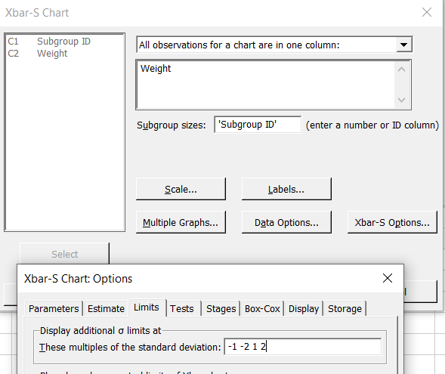
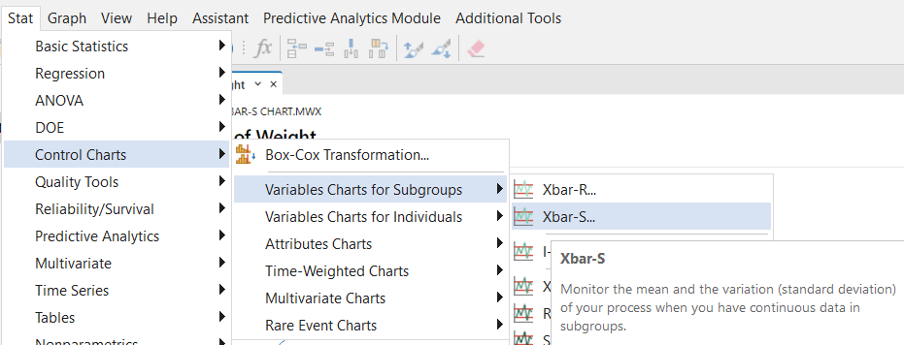
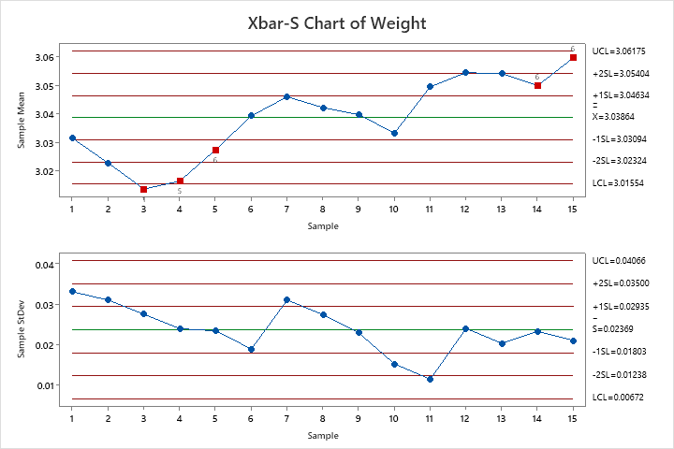
Subgroup ID | Weight | https://www.youtube.com/watch?v=PYHMFL4fF4A&t=105s&ab_channel=TheEngineeringToolboxChannel
1 | 3.0469
1 | 3.0555
1 | 3.0627
1 | 3.0412
1 | 3.0473
1 | 2.9739
1 | 3.0609
1 | 3.0023
1 | 2.9813
1 | 3.043
2 | 3.0467
2 | 3.0465
2 | 3.0296
2 | 3.0701
2 | 2.985
2 | 3.0135
2 | 3.0308
2 | 2.9942
2 | 2.9724
2 | 3.0398
3 | 3.0532
3 | 3.0098
3 | 2.9927
3 | 3.0323
3 | 2.9549 |  |  | TEST 1. One point more than 3.00 standard deviations from center line.
3 | 3.0109 |  |  | Test Failed at points: 3
3 | 3.0142 |  |  | TEST 5. 2 out of 3 points more than 2 standard deviations from center line (on one side of CL).
3 | 3.0069 |  |  | Test Failed at points: 3, 4
3 | 3.0436 |  |  | TEST 6. 4 out of 5 points more than 1 standard deviation from center line (on one side of CL).
3 | 3.0196 |  |  | Test Failed at points: 5, 14, 15
4 | 3.0232
4 | 3.0334
4 | 3.0352
4 | 3.0476
4 | 3.014
4 | 3.0077
4 | 2.9686
4 | 3.0354
4 | 2.989
4 | 3.0119
5 | 3.037
5 | 3.0111
5 | 3.0316
5 | 3.0774
5 | 3.0161
5 | 3.0188
5 | 3.0339
5 | 2.9885
5 | 3.0423
5 | 3.0182
6 | 3.0234
6 | 3.0749
6 | 3.0451
6 | 3.0165
6 | 3.0283
6 | 3.0432
6 | 3.0652
6 | 3.0331
6 | 3.0412
6 | 3.0218
7 | 3.0568
7 | 3.0373
7 | 3.058
7 | 3.0918
7 | 3.0156
7 | 3.0572
7 | 3.0775
7 | 3.0104
7 | 2.9942
7 | 3.0604
8 | 3.0703
8 | 3.0506
8 | 3.0102
8 | 3.0335
8 | 3.0248
8 | 3.0753
8 | 3.0023
8 | 3.0193
8 | 3.068
8 | 3.0674
9 | 3.0113
9 | 3.0469
9 | 3.0592
9 | 3.0604
9 | 3.0258
9 | 3.0646
9 | 3.0459
9 | 3.0532
9 | 3.0347
9 | 2.995
10 | 3.0322
10 | 3.0289
10 | 3.0165
10 | 3.0494
10 | 3.0399
10 | 3.024
10 | 3.0216
10 | 3.048
10 | 3.059
10 | 3.0135
11 | 3.0469
11 | 3.0558
11 | 3.0627
11 | 3.0412
11 | 3.0473
11 | 3.0545
11 | 3.0627
11 | 3.0231
11 | 3.0503
11 | 3.0498
12 | 3.0844
12 | 3.0368
12 | 3.0512
12 | 3.0263
12 | 3.0687
12 | 3.0726
12 | 3.0919
12 | 3.0237
12 | 3.0381
12 | 3.0495
13 | 3.0423
13 | 3.0515
13 | 3.0548
13 | 3.0437
13 | 3.089
13 | 3.0562
13 | 3.0544
13 | 3.0579
13 | 3.0127
13 | 3.0768
14 | 3.0162
14 | 3.0411
14 | 3.0971
14 | 3.0682
14 | 3.0555
14 | 3.0327
14 | 3.043
14 | 3.0372
14 | 3.0701
14 | 3.0371
15 | 3.0497
15 | 3.0746
15 | 3.0541
15 | 3.0664
15 | 3.0781
15 | 3.0881
15 | 3.0459
15 | 3.0524
15 | 3.0143
15 | 3.0713

Tham khảo |  |  | https://www.youtube.com/watch?v=2m0dMCGqlRY&t=1105s&ab_channel=Qmindset

BĐ Pareto
Ký hiệu | Dạng khuyết tật | SP hỏng
A | Sai hình dạng (méo) | 4
B | Bọt khí | 22
C | Mép bị rách | 12
D | Độ dày không đều | 7
E | Khuyết tật khác | 5
 | Soá SP hoûng | 50

 |  | Tổng SP hỏng
 |  | 50
Ký hiệu | Dạng khuyết tật | SP hỏng | SP lũy kế | % lũy kế
B | Bọt khí | 22 | 22 | 44%
C | Mép bị rách | 12 | 34 | 68%
D | Độ dày không đều | 7 | 41 | 82%
E | Khuyết tật khác | 5 | 46 | 92%
A | Sai hình dạng (méo) | 4 | 50 | 100%

BĐ Phan bo
3.56 | 3.46 | 3.48 | 3.5 | 3.42 | 3.43 | 3.52 | 3.49 | 3.44 | 3.56
3.48 | 3.56 | 3.5 | 3.52 | 3.47 | 3.48 | 3.46 | 3.5 | 3.56 | 3.38
3.42 | 3.37 | 3.47 | 3.49 | 3.45 | 3.44 | 3.5 | 3.48 | 3.46 | 3.46
3.55 | 3.52 | 3.44 | 3.5 | 3.45 | 3.44 | 3.48 | 3.46 | 3.52 | 3.46
3.48 | 3.48 | 3.32 | 3.4 | 3.52 | 3.34 | 3.46 | 3.43 | 3.3 | 3.46
3.59 | 3.63 | 3.59 | 3.47 | 3.38 | 3.52 | 3.45 | 3.48 | 3.31 | 3.46
3.4 | 3.54 | 3.46 | 3.51 | 3.48 | 3.5 | 3.68 | 3.6 | 3.46 | 3.52
3.48 | 3.5 | 3.56 | 3.5 | 3.52 | 3.46 | 3.48 | 3.46 | 3.52 | 3.56
3.52 | 3.48 | 3.46 | 3.45 | 3.46 | 3.54 | 3.54 | 3.48 | 3.49 | 3.41
3.41 | 3.45 | 3.34 | 3.44 | 3.47 | 3.47 | 3.41 | 3.48 | 3.54 | 3.47

 |  |  |  |  |  |  |  |  |  | ∑𝑛 | ∑f
# | Weight |  |  |  |  |  |  |  |  | 100 | 100%
1 | 3.56 |  |  | Mean | 3.477 |  |  | x |  | n | f | F(x)
Histogram Weight
2 | 3.48 |  |  | Standard Error | 0.0063189629631 |  |  | 3.25 | 3.3 | 0 | 0% | 0%
3 | 3.42 |  |  | Median | 3.48 |  |  | 3.3 | 3.35 | 5 | 5% | 5%
4 | 3.55 |  |  | Mode | 3.46 |  |  | 3.35 | 3.4 | 3 | 3% | 8%
5 | 3.48 |  |  | Standard Deviation | 0.063189629631 |  |  | 3.4 | 3.45 | 14 | 14% | 22%
6 | 3.59 |  |  | Sample Variance | 0.0039929292929 |  |  | 3.45 | 3.5 | 43 | 43% | 65%
7 | 3.4 |  |  | Kurtosis | 1.4637156134 |  |  | 3.5 | 3.55 | 23 | 23% | 88%
8 | 3.48 |  |  | Skewness | -0.10774825222 |  |  | 3.55 | 3.6 | 9 | 9% | 97%
9 | 3.52 |  |  | Range | 0.38 |  |  | 3.6 | 3.65 | 2 | 2% | 99%
10 | 3.41 |  |  | Minimum | 3.3 |  |  | 3.65 | 3.7 | 1 | 1% | 100%
11 | 3.46 |  |  | Maximum | 3.68 |  |  | 3.7 | 0 | 0 | 0% | 100%
12 | 3.56 |  |  | Sum | 347.7
13 | 3.37 |  |  | Count | 100
14 | 3.52
15 | 3.48
16 | 3.63
17 | 3.54
18 | 3.5
19 | 3.48
20 | 3.45
21 | 3.48
22 | 3.5
23 | 3.47
24 | 3.44
25 | 3.32
26 | 3.59
27 | 3.46
28 | 3.56
29 | 3.46
30 | 3.34
31 | 3.5
32 | 3.52
33 | 3.49
34 | 3.5
35 | 3.4
36 | 3.47
37 | 3.51
38 | 3.5
39 | 3.45
40 | 3.44
41 | 3.42
42 | 3.47
43 | 3.45
44 | 3.45
45 | 3.52
46 | 3.38
47 | 3.48
48 | 3.52
49 | 3.46
50 | 3.47
51 | 3.43
52 | 3.48
53 | 3.44
54 | 3.44
55 | 3.34
56 | 3.52
57 | 3.5
58 | 3.46
59 | 3.54
60 | 3.47
61 | 3.52
62 | 3.46
63 | 3.5
64 | 3.48
65 | 3.46
66 | 3.45
67 | 3.68
68 | 3.48
69 | 3.54
70 | 3.41
71 | 3.49
72 | 3.5
73 | 3.48
74 | 3.46
75 | 3.43
76 | 3.48
77 | 3.6
78 | 3.46
79 | 3.48
80 | 3.48
81 | 3.44
82 | 3.56
83 | 3.46
84 | 3.52
85 | 3.3
86 | 3.31
87 | 3.46
88 | 3.52
89 | 3.49
90 | 3.54
91 | 3.56
92 | 3.38
93 | 3.46
94 | 3.46
95 | 3.46
96 | 3.46
97 | 3.52
98 | 3.56
99 | 3.41
100 | 3.47

BĐ Phan tan scatter
 |  |  | min | 5.2 | 1011
 |  |  | max | 9.1 | 1049

Scatter
Mẫu | Vaän toác baêng chuyeàn | Chieàu daøi caét ñöôïc | Mẫu | Vaän toác baêng chuyeàn | Chieàu daøi caét ñöôïc
# | v (cm/giaây) | l (mm) | # | v (cm/giaây) | l (mm)
1 | 8.1 | 1046 | 1 | 5.2 | 1011
2 | 7.7 | 1030 | 2 | 5.5 | 1013
3 | 7.4 | 1039 | 3 | 5.5 | 1020
4 | 5.8 | 1027 | 4 | 5.5 | 1023
5 | 7.6 | 1028 | 5 | 5.6 | 1016
6 | 6.8 | 1025 | 6 | 5.8 | 1027
7 | 7.9 | 1035 | 7 | 6 | 1011
8 | 6.3 | 1015 | 8 | 6 | 1025
9 | 7 | 1038 | 9 | 6.3 | 1015
10 | 8 | 1036 | 10 | 6.3 | 1020
11 | 8 | 1026 | 11 | 6.3 | 1020
12 | 8 | 1041 | 12 | 6.3 | 1026
13 | 7.2 | 1029 | 13 | 6.5 | 1011
14 | 6 | 1011 | 14 | 6.5 | 1025
15 | 6.3 | 1020 | 15 | 6.5 | 1034
16 | 6.7 | 1024 | 16 | 6.6 | 1023
17 | 8.2 | 1034 | 17 | 6.7 | 1024
18 | 8.1 | 1036 | 18 | 6.7 | 1020
19 | 6.6 | 1023 | 19 | 6.8 | 1025
20 | 6.5 | 1011 | 20 | 6.9 | 1025
21 | 8.5 | 1030 | 21 | 6.9 | 1030
22 | 7.4 | 1014 | 22 | 7 | 1038
23 | 7.2 | 1030 | 23 | 7 | 1020
24 | 5.6 | 1016 | 24 | 7.1 | 1021
25 | 6.3 | 1020 | 25 | 7.2 | 1029
26 | 8 | 1040 | 26 | 7.2 | 1030
27 | 5.5 | 1013 | 27 | 7.4 | 1039
28 | 6.9 | 1025 | 28 | 7.4 | 1014
29 | 7 | 1020 | 29 | 7.5 | 1023
30 | 7.5 | 1023 | 30 | 7.5 | 1015
31 | 6.7 | 1020 | 31 | 7.6 | 1028
32 | 8.1 | 1035 | 32 | 7.6 | 1024
33 | 9.1 | 1049 | 33 | 7.6 | 1034
34 | 7.1 | 1021 | 34 | 7.6 | 1028
35 | 7.6 | 1024 | 35 | 7.7 | 1030
36 | 8.5 | 1029 | 36 | 7.9 | 1035
37 | 7.5 | 1015 | 37 | 8 | 1036
38 | 8 | 1030 | 38 | 8 | 1026
39 | 5.2 | 1011 | 39 | 8 | 1041
40 | 6.5 | 1025 | 40 | 8 | 1040
41 | 8 | 1031 | 41 | 8 | 1030
42 | 6.9 | 1030 | 42 | 8 | 1031
43 | 7.6 | 1034 | 43 | 8.1 | 1046
44 | 6.5 | 1034 | 44 | 8.1 | 1036
45 | 5.5 | 1020 | 45 | 8.1 | 1035
46 | 6 | 1025 | 46 | 8.2 | 1034
47 | 5.5 | 1023 | 47 | 8.5 | 1030
48 | 7.6 | 1028 | 48 | 8.5 | 1029
49 | 8.6 | 1020 | 49 | 8.6 | 1020
50 | 6.3 | 1026 | 50 | 9.1 | 1049

min | 5.2 | 1011
max | 9.1 | 1049

